环境信息
 |  | 线下ip | 线上ip
数据源 | statusnet | a:10.255.0.229 b:10.255.0.198 c:10.255.0.80 | a: mysql -usstatusnet -pewreryr6 -h192.168.87.126 statusnet 机器：192.168.88.10 yanfa/uc@@#@! mysql -usolr -psolrsolr -h192.168.96.93 statusnet b: mysql -usolr -psolrsolr -h192.168.83.42 statusnet mysql -uback -pback -h192.168.96.109 statusnet mysql -uback -pback -h192.168.96.109 -P3307 statusnet
 | bbs | a:mysql -h10.255.0.229-uroot -pquanshi bee_app b:mysql -h10.255.0.198 -uroot -pquanshi bee_app c:mysql -h10.255.0.80 -uroot -pquanshi bee_app | a:mysql -h192.168.96.111 -usolr -psolrsolr b:mysql -h192.168.96.95 -usolr -psolrsolr
 | ums | mysql -uroot -psqlums -h10.255.0.36 | mysql -ucanal -pcanal -h192.168.96.94
 | todo | a:10.255.0.229 b:10.255.0.198 c:10.255.0.80 | a:192.168.96.93:3307 mysql -uback -pback -h192.168.96.93 -P3307 taskserver b:mysql -uback -pback -h192.168.96.109 taskserver mysql -uback -pback -h192.168.96.109 -P3307 taskserver
 | message
 | uniform |  | mysql -usolr -psolrsolr -h192.168.87.127 uc_uniform

Redis |  | 10.255.1.17 | 192.168.88.53

Canal | server | 10.255.1.33 ubuntu/ubuntu | 192.168.88.53 | /data1/quanshi_search/canal.deployer-1.0.21
 | client | 10.255.1.33 ubuntu/ubuntu | 192.168.88.10 yanfa/uc@@#@! | /data1/quanshi_search
 | octopusAction | 10.255.1.33 ubuntu/ubuntu | 192.168.88.10 yanfa/uc@@#@! | /data1/quanshi_search

Hbase |  | 10.255.1.35 ubuntu/ubuntu | hdfs://mycluster01:8020/hbase (192.168.88.53)

HBase-Indexer-Solr |  | 10.255.1.35 service hbase-solr-indexer restart /usr/lib/hbase-solr/lib | 192.168.88.53 | /usr/local/quanshi_search/test

Cloud-Solr |  | 10.255.1.34 ubuntu/ubuntu service solr-server restart | 192.168.88.53 | /usr/lib/solr/server
 |  | 10.255.1.35 ubuntu/ubuntu | 192.168.88.56

HA-Proxy |  |  | 192.168.88.200 (192.168.88.5) tianyou.zhu/tianyou quanshi/quanshi

repealMsg |  | 192.168.1.35 ubuntu/ubuntu | 192.168.88.53 | /var/lib/tomcat7/webapps/ROOT/WEB-INF/classes/com/quanshi/servlet

部署脚本 |  | 192.168.1.18 /home/ubuntu | 192.168.88.50 /home/ubuntu | /opt/

拼音服务 |  | pinyin.host=http://10.255.1.17:8087/cn2pinyin?cn= | pinyin.host=http://192.168.88.10:8087/cn2pinyin?cn= | /usr/local/quanshi_search/update/ | cn2pinyin.py

集群 |  | 10.255.1.31 namenode1.uc.com 10.255.1.32 namenode2.uc.com 10.255.1.33 datanode1.uc.com 10.255.1.34 datanode2.uc.com 10.255.1.35 datanode3.uc.com | 192.168.88.50 namenode1.bjpuc2.quanshi.com 192.168.88.51 namenode2.bjpuc2.quanshi.com 192.168.88.52 datanode1.bjpuc2.quanshi.com 192.168.88.53 datanode2.bjpuc2.quanshi.com 192.168.88.54 datanode3.bjpuc2.quanshi.com 192.168.88.55 datanode4.bjpuc2.quanshi.com 192.168.88.56 datanode5.bjpuc2.quanshi.com 192.168.88.20 datanode6.bjpuc2.quanshi.com 192.168.88.21 datanode7.bjpuc2.quanshi.com 192.168.88.22 datanode8.bjpuc2.quanshi.com 192.168.88.23 datanode9.bjpuc2.quanshi.com 192.168.88.24 datanode10.bjpuc2.quanshi.com 192.168.88.25 datanode11.bjpuc2.quanshi.com

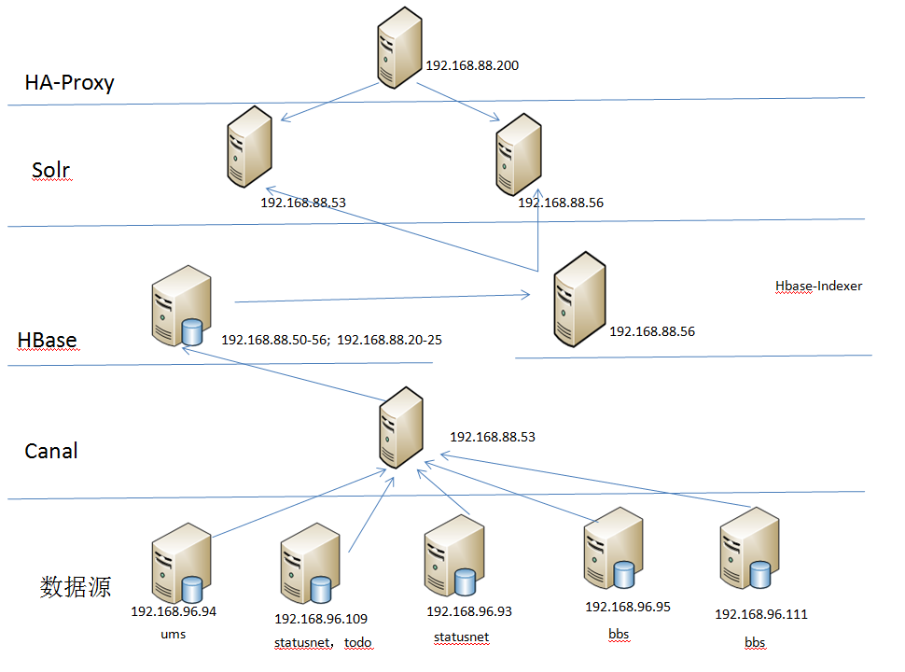

线下性能环境
机器：192.168.1.17 ubuntu/ubuntu
http:// 192.168.1.17:8983/solr/#/Test300_shard1_replica1

vim /etc/rc.local

Sheet5
研发 | 自动化打包 | 测试 | 运维
新增修改配置
发布配置
研发环境
自测通过
否
是
编码
获取默认配置
打包
测试环境
发布配置
部署
集成测试通过
否
是
生产环境
灰度发布
灰度环境
验收通过
全量发布
是
回滚版本
否
运行正常
否
回滚版本

